URL生成
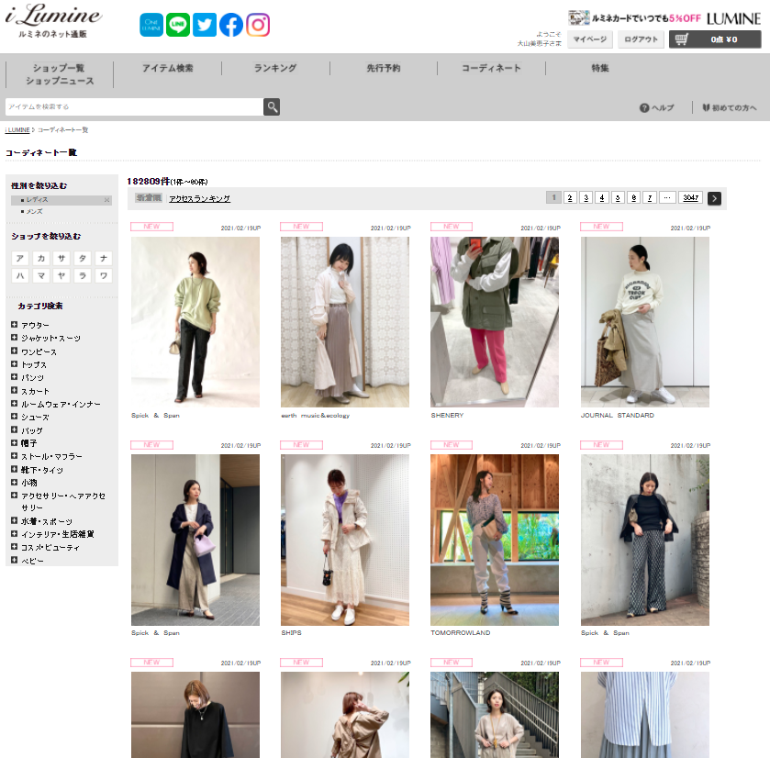
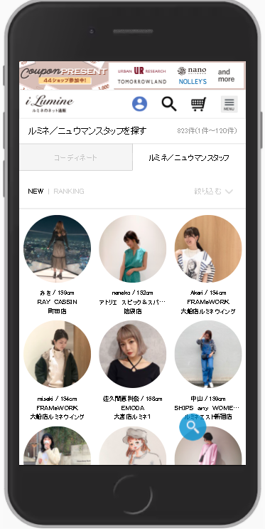
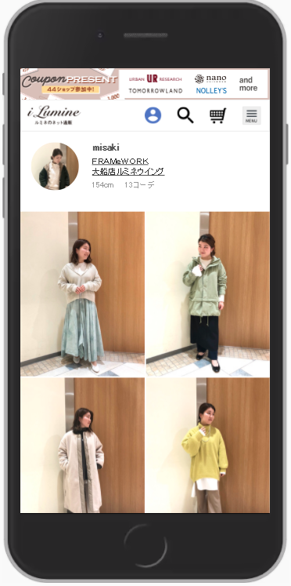
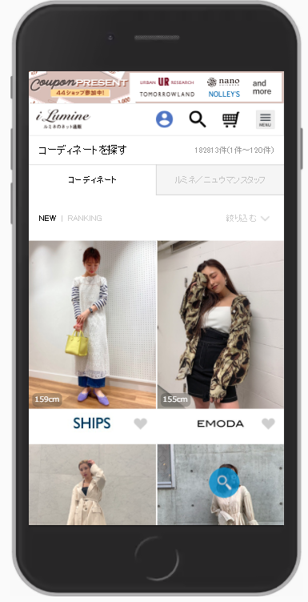
検索イメージ

 | ①コーディネートURL生成 | ②ルミネスタッフ＜館別＞検索URL生成 | ③ルミネスタッフ＜個人＞検索 URL生成

 | 従来通りの生成ツール。 | ルミネスタッフ検索用の生成ツール | ルミネスタッフ個人用の生成ツール
 | ショップ別、館別、カテゴリー別などのURL生成が可能。 | ショップ別、館別などのURL生成が可能。 | ②の個人をクリックしたURLが生成可能。
 | ショップ検索の場合、ルミネスタッフ以外も含まれる。 |  | スタッフIDはスタッフスタート管理画面より確認可能。

